catalogo DICEMBRE
MININO D'ORDINE FLEX:
350 € di Prodotti Distribuzione Europea PDE + Prodotti Nazionali a scelta
oppure
500 € di Prodotti Nazionali + Prodotti PDE (escluse le referenze *NO MIN ORDINE)
Listino Prodotti di Distribuzione Europea
DICEMBRE 2024

Offerta valida fino al 31 Dicembre 2024 e/o fino ad esaurimento scorte

 |  |  |  | Da 1 pezzo |  | Da 6 pezzi |  | Da 11 pezzi |  | Da 21 pezzi
CODICE | PRODOTTO | CODICE DI RIFERIMENTO NAZIONALE | PP Deivato | Prezzo Cessione | Sconto | Prezzo Cessione | Sconto | Prezzo Cessione | Sconto | Prezzo Cessione | Sconto | Condizioni
*044052013* | ADALAT CRONO*14CPR 30MG RM | *027980010* | 6.15 € | 3.87 € | 37% | 3.81 € | 38% | 3.75 € | 39%
* 049838016 * | ALMOGRAN*6CPR RIV 12,5MG | *034996037* | 16.80 € | 9.91 € | 41% | 9.58 € | 43%
*045282011* | ALPHAGAN*COLL FL 5ML 0,2% | *033490020* | 10.60 € | 6.89 € | 35% | 6.78 € | 36% | 6.68 € | 37%
* 045888017 * | ARIANNA*24CPR RIV60+15MCG+4CPR (Scad. 08/2025) | *034921015* | 16.50 € | 9.57 € | 42% | 8.83 € | 46.5% |  |  | Non si accettano resi
* 045700010 * | AROMASIN*30CPR RIV 25MG | *034678033* | 60.71 € | 39.77 € | 34.5%
* 042214015 * | ATARAX 20 CPR RIV 25MG | *010834024* | 9.74 € | 5.16 € | 47% | 4.87 € | 50% | 4.58 € | 53%
* 041434010 * | AVAMYS*SPRAY NAS.120D 27,5MCG | *038343036* | 28.05 € | 12.62 € | 55% | 12.06 € | 57%
* 049433016 * | AZALIA*28CPR RIV 75MCG | *041762016* | 9.68 € | 6.10 € | 37% | 5.90 € | 39% | 5.71 € | 41%
* 050331014 * | AZILECT*28CPR 1MG | * 036983029 * | 53.25 € | 33.55 € | 37% | 32.48 € | 39%
* 042950016 * | BACTROBAN NASALE*UNG 3G 2% | *028980011* | 20.77 € | 11.01 € | 47% |  |  |  | 0.00%
* 049463019 * | BELARA*21CPR RIV 2MG+0,03MG | *036875019* | 14.50 € | 9.43 € | 35% | 9.28 € | 36% | 9.06 € | 37.5%
* 050425014 * | BETMIGA*30CPR 50MG RP | *042647103* | 63.20 € | 40.10 € | 36.55% |  |  |  | 0.00%
* 044050019 * | BONVIVA*1CPR RIV 150MG | *036899019* | 16.82 € | 11.10 € | 34%
* 050026018 * | CAPILLAREMA*30CPS 75MG | *022571018* | 15.59 € | 9.04 € | 42% | 8.57 € | 45%
* 041749021 * | CARDURA*20CPR DIV 4MG | *026821025* | 7.71 € | 5.09 € | 34% |  |  |  |  |  |  | NO MIN ORDINE
 |  |  |  | Da 1 pezzo |  | Da 6 pezzi |  | Da 11 pezzi |  | Da 21 pezzi
CODICE | PRODOTTO | CODICE DI RIFERIMENTO NAZIONALE | PP Deivato | Prezzo Cessione | Sconto | Prezzo Cessione | Sconto | Prezzo Cessione | Sconto | Prezzo Cessione | Sconto | Condizioni
* 041748029 * | CERAZETTE*28CPR RIV 75MCG | *034118012* | 14.27 € | 8.85 € | 38% | 8.56 € | 40% | 8.13 € | 43%
* 042791018 * | CIALIS*8CPR RIV 20MG | *035672043* | 133.49 € | 79.43 € | 40.5%
* 043651025 * | CONGESCOR*28CPR 2,5MG | *034953099* | 6.56 € | 4.26 € | 35% | 4.20 € | 36% | 4.20 € | 36.00%
* 045337019 * | CIPRALEX*28 CPR RIV 10 MG | *035767250* | 9.94 € | 6.36 € | 36% | 6.21 € | 37.5%
* 044941019 * | CIPROXIN*6CPR RIV 500MG | *026664021* | 7.17 € | 4,66 € - 35% Minimo 6 pz |  | 4,52 € - 37% Minimo 18 pz |  | 4,48 € - 37,50% Minimo 36 pz
* 041247014 * | COEFFERALGAN*16CPR EFF500+30MG | *027989019* | 8.12 € | 3.82 € | 52.96%
* 041247014 * | COEFFERALGAN*16CPR EFF500+30MG (Scad. 08/2025) | *027989019* | 8.12 € | 3.49 € | 57% |  |  |  |  | Non si accettano resi
* 044382012 * | COVERSYL*FL 30CPR RIV 10MG | *027286323* | 18.81 € | 10.91 € | 42% | 10.53 € | 44%
* 044382024 * | COVERSYL*FL 30CPR RIV 5MG | *027286210* | 18.81 € | 8.28 € | 56%
* 047516012 * | CYMBALTA*28CPS 60MG | *036683023* | 17.17 € | 10.65 € | 38% | 10.04 € | 41.5% | 9.70 € | 43.5%
* 046352011 * | DENIBAN*12CPR 50MG | *027491012* | 15.32 € | 6.97 € | 54.5% | 6.74 € | 56% | 6.28 € | 59%
*043718055* | DEPAKIN CHRONO*30CPR 300MG RP | *022483109* | 7.05 € | 4.72 € | 33% |  |  |  |  |  |  | Max 30 pz * NO MIN ORDINE
* 043718042 * | DEPAKIN*CHRONO 30CPR 500MG RP | *022483111* | 11.43 € | 7.54 € | 34% | 7.49 € | 34.5% | 7.43 € | 35%
* 045637016 * | DIAMICRON*30CPR 60MG RM | *023404231* | 6.24 € | 4.15 € | 33.5%
*045637028* | DIAMICRON*60CPR 30MG RM | *023404092* | 10.03 € | 6.22 € | 38% | 6.12 € | 39% | 6.02 € | 40%
* 049384011 * | DIFFERIN*GEL 30G 0,1% | *029309034* | 31.27 € | 10.79 € | 65.5%
* 039821018 * | DIPROSALIC*UNG 30G 0.05%+3% | *023839018* | 16.00 € | 9.76 € | 39% | 9.76 € | 39.00% | 9.76 € | 39.00% | 9.76 € | 39%
 |  |  |  | Da 1 pezzo |  | Da 6 pezzi |  | Da 11 pezzi |  | Da 21 pezzi
CODICE | PRODOTTO | CODICE DI RIFERIMENTO NAZIONALE | PP Deivato | Prezzo Cessione | Sconto | Prezzo Cessione | Sconto | Prezzo Cessione | Sconto | Prezzo Cessione | Sconto | Condizioni
* 047111024 * | DIPROSONE*CREMA 30G 0,05% | *023087024* | 13.41 € | 6.44 € | 52%
* 049434018 * | DITROPAN*30CPR 5MG | *025190012* | 20.37 € | 8.15 € | 60%
* 045859016 * | DYMISTA*1FL SPRAY NAS 23G 120D | *041808039* | 35.14 € | 20.73 € | 41%
* 048371025 * | EFEXOR*10CPS 150MG RP | *028831067* | 8.38 € | 5.03 € | 40% | 4.86 € | 42% | 4.78 € | 43%
* 048371013 * | EFEXOR*14CPS 75MG RP | *028831055* | 6.35 € | 4.00 € | 37% | 3.87 € | 39% | 3.75 € | 41%
* 038150102 * | EFFERALGAN*16CPR RIV 1000MG | *026608214* | 7.58 € | 4.74 € | 37.47%
* 044755015 * | EFFERALGANMED*16CPR EFF 1000MG | *026608164* | 7.58 € | 4.55 € | 40% | 4.40 € | 42% | 4.17 € | 45%
* 049005010 * | EFFIPREV*21CPR RIV 2MG+0,03MG | *042101016* | 15.77 € | 9.46 € | 40% | 8.99 € | 43% | 8.52 € | 46%
* 044847022 * | ELOCON*CREMA 30G 0,1% | *027341015* | 10.23 € | 5.93 € | 42% | 5.73 € | 44.00%
* 048416010 * | ESTINETTE*21 CPR RIV 0,075 MG + 0,02 MG | *037136013* | 10.41 € | 6.45 € | 38% | 6.14 € | 41% | 5.83 € | 44%
* 045753011 * | EVRA*3CER TRANSD 6MG+600MCG (SCAD 10/2025) | *035684012* | 15.68 € | 9.88 € | 37% | 9.72 € | 38% | 9.72 € |  | Non si accettano resi
*050529015* | EZETROL*30CPR 10MG | *036016145* | 19.57 € | 12.43 € | 36.5%
* 041973013 * | FASTUM GEL 60G 2.5% | *023417037* | 8.00 € | 4.88 € | 39% | 4.64 € | 42% | 4.32 € | 46%
* 041753017 * | FEDRA 21 CPR RIV 0.075MG+0.02MG | *029551013* | 15.95 € | 7.50 € | 53% | 6.70 € | 58%
* 044537025 * | FEMARA*30CPR RIV 2,5MG | *033242013* | 61.77 € | 38.61 € | 37.5%
* 041686066 * | FLUIMUCIL*30CPR EFF 600MG | *020582209* | 16.23 € | 10.22 € | 37% | 10.06 € | 38% | 10.06 € | 38.00%
* 049906011 * | FLUIMUCIL*EV AER 10F 300MG 3ML | *020582033* | 12.68 € | 8.12 € | 36% | 7.86 € | 38% | 7.61 € | 40%
 |  |  |  | Da 1 pezzo |  | Da 6 pezzi |  | Da 11 pezzi |  | Da 21 pezzi
CODICE | PRODOTTO | CODICE DI RIFERIMENTO NAZIONALE | PP Deivato | Prezzo Cessione | Sconto | Prezzo Cessione | Sconto | Prezzo Cessione | Sconto | Prezzo Cessione | Sconto | Condizioni
* 041686054 * | FLUIMUCIL*OS GRAT 30BUST 600MG | *020582223* | 16.23 € | 10.06 € | 38% | 9.74 € | 40% | 9.74 € | 40.00%
* 041414018 * | HARMONET*21CPR 0,075MG+0,02MG | *030758015* | 15.14 € | 9.54 € | 37% | 9.39 € | 38%
* 042938011 * | IBUSTRIN*30CPR 200MG | *025308038* | 26.68 € | 14.14 € | 47% | 12.81 € | 52%
* 042211019 * | LACIPIL*28CPR RIV DIV 4MG | *027830037* | 9.65 € | 6.03 € | 37.5% | 5.79 € | 40% | 5.60 € | 42%
* 046610010 * | LESTRONETTE*21CPR RIV 0,1+0,02 | *039759016* | 13.14 € | 8.08 € | 38.5% | 7.88 € | 40%
*047390012* | LEXOTAN*20CPR 3MG | *022905145* | 7.74 € | 3.25 € | 58% | 3.10 € | 60%
* 047391014 * | LOBIVON*28CPR 5MG | * 032210015 * | 6.52 € | 4.24 € | 35% | 4.17 € | 36% |  |  |  |  | * NO MIN ORDINE
* 050471010 * | LUMIGAN*COLL FL 3ML 0,1MG/ML | *035447022* | 12.94 € | 8.15 € | 37% | 7.96 € | 38.5%
* 045402043 * | LYRICA*14CPS 25MG | *036476012* | 3.78 € | 2.42 € | 36% | 2.34 € | 38% | 2.27 € | 40%
* 050334010 * | MEDROL*30CPR 4MG | *014159026* | 8.68 € | 4.17 € | 52% | 3.99 € | 54% | 3.82 € | 56%
* 041423017 * | MERCILON*21CPR 0,15MG+0,02MG | *027233016* | 13.59 € | 5.99 € | 55.9%
* 041614013 * | MIRANOVA 21 CPR 100+20MCG | *033779012* | 14.50 € | 7.32 € | 49.5%
* 046974010 * | MOTILIUM*30CPR RIV 10MG | *024953034* | 6.60 € | 3.83 € | 42% | 3.70 € | 44%
* 044805012 * | NAPRILENE*14CPR 20MG | *025725021* | 4.52 € | 2.58 € | 43% | 2.40 € | 47% | 2.31 € | 49%
...
 |  |  |  | Da 1 pezzo |  | Da 6 pezzi |  | Da 11 pezzi |  | Da 21 pezzi
 |  |  |  | Da 1 pezzo |  | Da 6 pezzi |  | Da 11 pezzi |  | Da 21 pezzi
CODICE | PRODOTTO | CODICE DI RIFERIMENTO NAZIONALE | PP Deivato | Prezzo Cessione | Sconto | Prezzo Cessione | Sconto | Prezzo Cessione | Sconto | Prezzo Cessione | Sconto | Condizioni
* 972003267 * | OPTIVE FUSION 10 ML | *933543807* | 19.67 € | 11.80 € | 40% | 11.41 € | 42%
* 972003267 * | OPTIVE FUSION 10 ML (Scad 09/2025) | *933543807* | 19.67 € | 9.25 € | 52.97% |  |  |  |  | Non si accettano resi
* 041246012 * | PEVARYL*CREMA 30G 1% | *023603018* | 13.18 € | 7.01 € | 46.81% | 6.65 € | 49.54%
* 050065010 * | PURSENNID*40CPR RIV 12MG | *004758025* | 11.64 € | 6.57 € | 43.56% | 6.05 € | 48% | 5.82 € | 50%
* 050133014 * | RINOCLENIL*SPRAY 200ER 100MCG | *035799028* | 20.00 € | 12.80 € | 36%
* 984237166 * | THEALOZ DUO 15ML | *975451307* | 22.95 € | 13.54 € | 41% | 13.08 € | 43%
* 044132013 * | TRAVELGUM*10GOMME MAST 20MG | *005170028* | 9.91 € | 6.14 € | 38% |  |  | 0.00 € | 0.00% | 0.00 € | 0%
* 038195044 * | VOLTAREN EMULGEL*GEL 100G 1% | *034548089* | 11.14 € | 6.68 € | 40% | 6.24 € | 44% | 5.79 € | 48%
MININO D'ORDINE FLEX:
350 € di Prodotti Distribuzione Europea PDE + Prodotti Nazionali a scelta
oppure
500 € di Prodotti Nazionali + Prodotti PDE (escluse le referenze *NO MIN ORDINE)
FARMACI SU PRESCRIZIONE
CODICE | PRODOTTO | PP Deivato | Prezzo Cessione | Sconto | Quantità
*021513015* | BETA 21*CREMA DERM 30G 0,05% | 7.73 € | 4.80 € | 37.90%
*032647024* | OMNIC* 20 CPS 0,4 RM | 6.68 € | 4.45 € | 33.38%
*024280012* | ROCALTROL*30CPS 0,25MCG | 5.75 € | 3.85 € | 33.00%
*022531204* | TAVOR*30CPR RIV 2,5MG | 14.45 € | 9.70 € | 32.87%
*024280024* | ROCALTROL*30CPS 0,50MCG | 8.78 € | 5.88 € | 33.00%
*025980083* | XANAX GTT* OS GTT FL 0,75 MG/ML | 10.18 € | 6.85 € | 32.71%
CODICE | PRODOTTO | PP Deivato | Prezzo Cessione | Sconto | Quantità
CURA DEL DOLORE
*041513021* | ASPI GOLA*OS SPRAY 15ML 0,25% | 10.23 € | 4.30 € | 57.97%
*004763330* | ASPIRINA C*20CPR EFF 400+240MG | 9.91 € | 6.25 € | 36.93%
*041515026* | BRONCHENOLO GOLA*OS SPRAY 15ML | 9.91 € | 4.07 € | 58.97%
*042386058* | BRUFEN ANALGES*12CPR RIV 200MG | 6.00 € | 2.60 € | 56.67%
*042386348* | BRUFEN ANALGES*12CPR RIV 400MG | 9.73 € | 4.90 € | 49.64%
*035450028* | DICLOREUM ACTIGEL*GEL 100G 1% | 13.64 € | 4.99 € | 63.42%
*026608125* | EFFERALGAN*16CPR 500MG | 6.27 € | 3.45 € | 44.98%
*033656442* | ENANTYUM*20CPR RIV 25MG | 10.82 € | 5.34 € | 50.65%
*027244072* | FLOMAX*OS 20BUST 350MG | 11.79 € | 6.81 € | 42.24%
*042000024* | FLUIBRON GOLA=>FLOMAX GOLA*SPRAY 15ML | 9.55 € | 4.00 € | 58.12%
*042822015* | FROBEN GOLA*COLLUT 160ML 0,25% | 10.82 € | 4.80 € | 55.64%
*042822027* | FROBEN GOLA*NEBUL 15ML 0,25% | 10.45 € | 4.67 € | 55.31%
*027366032* | MOMENACTCOMPI*10CPS 25MG | 6.82 € | 4.25 € | 37.68%
*025829084* | MOMENDOL*12CPR RIV 220MG | 9.00 € | 5.25 € | 41.67%
*025829223* | MOMENDOL*12CPS 220MG | 9.64 € | 5.75 € | 40.35%
*025669197* | MOMENT*10CPS MOLLI 200MG | 6.91 € | 4.09 € | 40.85%
*037858014* | MOMENTACT ANALG.*GRAT 12BUST | 9.00 € | 5.23 € | 41.89%
CODICE | PRODOTTO | PP Deivato | Prezzo Cessione | Sconto | Quantità
CURA DEL DOLORE
*035618026* | MOMENTACT*12CPR RIV 400MG | 9.91 € | 5.64 € | 43.09%
*035618053* | MOMENTACT*20CPR RIV 400MG | 12.64 € | 7.24 € | 42.74%
*025319043* | NEOOPTALIDON*8CPR RIV (SCAD 08/2025) | 5.91 € | 2.94 € | 50.25%
*034102020* | NUROFEN FEB DOL*BB100MG/5ML AR | 12.00 € | 8.20 € | 31.67%
*042028023* | OKITASK*OS GRAT 20BUST 40MG | 10.00 € | 5.20 € | 48.04%
*039600010* | SPIDIDOL*12CPR RIV 400MG | 9.91 € | 4.50 € | 54.59%
*039600022* | SPIDIDOL*GRAT 12 BUST 400MG AL | 9.91 € | 4.38 € | 55.84%
CURA DEL DOLORE
*022088064* | TANTUM VERDE*NEBUL 30ML 0,15% | 10.23 € | 4.80 € | 53.08%
*022088088* | TANTUM VERDE*NEBUL FL 15ML0,3% | 10.23 € | 5.05 € | 50.64%
*985775384* | THERMACARE KNEE 8HR 2CT IT | 9.39 € | 6.30 € | 32.91%
*020096020* | VIVIN C*20CPR EFF | 9.73 € | 5.68 € | 41.62%
*034548154* | VOLTAREN EMULGEL*GEL 100G 2% | 17.09 € | 11.60 € | 32.12%
*034548141* | VOLTAREN EMULGEL*GEL 60G 2% | 13.36 € | 8.95 € | 33.01%
ANTISTAMINICI
*035304043* | ZERINOL C.M.*20CPR RIV 300+2MG | 10.27 € | 4.72 € | 54.04%
*043904022* | FEXACTIV*COLL 1FL 10ML | 9.00 € | 4.89 € | 45.68%
BENESSERE GOLA
*016242190* | BENAGOL*16PAST FRAGOLA S/Z | 8.55 € | 4.36 € | 48.97%
*016242214* | BENAGOL*16PAST LIMONE S/Z | 8.55 € | 4.39 € | 48.68%
CODICE | PRODOTTO | PP Deivato | Prezzo Cessione | Sconto | Quantità
*016242238* | BENAGOL VIT.C*16PAST ARANCIA | 8.55 € | 4.39 € | 48.71%
*012235040* | DEQUADIN*20CPR 0,25MG | 7.36 € | 2.29 € | 68.88%
*022632184* | NEOBOROCILLINA C*16PAST S/Z | 8.09 € | 3.85 € | 52.41%
*022632121* | NEOBOROCILLINA*16PAST 1,2+20MG | 8.09 € | 3.82 € | 52.80%
*022632145* | NEOBOROCILLINA*16PAST S/Z | 8.09 € | 4.00 € | 50.56%
BOCCA E DENTI
*045949029* | CAMILIA*OS SOLUZ 30FL 1ML | 19.91 € | 10.51 € | 47.20%
*901239576* | DENTOSAN COLLUT TRATT MES200ML | 8.03 € | 4.33 € | 46.12%
*935205536* | DENTOSAN COLLUT TRATT QUO200ML | 8.03 € | 4.35 € | 45.79%
*976289696* | GUM SOFT PICK COMFORT FLEX | 4.67 € | 3.16 € | 32.43%
*983513654* | KUKIDENT NEUTRO CREMA ADES 65G | 9.84 € | 6.60 € | 32.93%
*983513742* | KUKIDENT PLUS DOPPIA AZIONE65G | 9.84 € | 7.08 € | 28.10%
*983513641* | KUKIDENT PLUS ORIGINAL CR 40G | 7.56 € | 5.08 € | 32.80%
*983513767* | KUKIDENT PLUS SIGILLO 57G | 10.48 € | 7.16 € | 31.68%
*983513704* | KUKIDENT ULTIMATE FRESCO 57G | 11.47 € | 7.45 € | 35.05%
*985990858* | MENTADENT DENTIF WHITE ORIGIN | 3.06 € | 1.22 € | 60.13%
*035355027* | TANTUM VERDE B*120ML22,5+7,5MG | 6.55 € | 3.80 € | 41.98%
*035355015* | TANTUM VERDE B*240ML22,5+7,5MG | 9.55 € | 5.60 € | 41.36%
CODICE | PRODOTTO | PP Deivato | Prezzo Cessione | Sconto | Quantità
*940086349* | TANTUM VERDE SOS AFTE GEL 8 ML | 9.75 € | 4.50 € | 53.85%
BOCCA E DENTI
*022088052* | TANTUM VERDE*COLLUT 120ML0,15% | 6.55 € | 3.72 € | 43.20%
*022088076* | TANTUM VERDE*COLLUT 240ML0,15% | 9.55 € | 5.50 € | 42.41%
DERMATOLOGICI
*980928396* | BEPANTHENOL TATTOO PASTA TRAT | 11.35 € | 7.39 € | 34.92%
*900059991* | BEPANTHENOL*BABY PASTA 100G | 11.35 € | 7.29 € | 35.78%
*023907126* | BETADINE*GEL 30G 10% | 7.82 € | 4.00 € | 48.85%
*023907292* | BETADINE*SOL CUT 1FL 120ML 10% | 8.36 € | 3.95 € | 52.75%
*913156675* | BIAFIN EMULS IDRAT 100ML | 15.82 € | 5.85 € | 63.02%
*975966918* | BIAFIN EMULSIONE CUTANEA PROMO | 13.52 € | 5.90 € | 56.36%
*022760019* | CANESTEN*CREMA 30G 1% | 14.09 € | 9.25 € | 34.35%
*905079531* | CER'8 TIGRE CUSC ADESIVO 36PZ | 7.70 € | 3.82 € | 50.39%
*902812799* | CER'8 ZANZARE 48 CUSCINETTI | 8.03 € | 3.91 € | 51.31%
*974109151* | CERAVE CREMA CONTORNO OCCH15ML | 14.34 € | 8.41 € | 41.36%
*974109201* | CERAVE LOZIONE IDRATANTE 236ML | 12.20 € | 6.83 € | 44.02%
*984357006* | CETAPHIL CREMA IDRATANTE 450G | 21.23 € | 13.72 € | 35.37%
CODICE | PRODOTTO | PP Deivato | Prezzo Cessione | Sconto | Quantità
*934424476* | DERMOVITAMINA FILMOCARE 30 | 10.25 € | 6.07 € | 40.79%
DERMATOLOGICI
*981996059* | DERMOVITAMINA MICOBLOCK ONICOD | 14.34 € | 7.99 € | 44.25%
*974834525* | FISSAN SALV DELICATE PROT/A65P | 4.34 € | 1.20 € | 72.35%
*020051037* | FOILLE INSETTI*CREMA 15G | 10.18 € | 4.31 € | 57.66%
*027546011* | FOILLE SOLE*CREMA 30G | 10.18 € | 4.40 € | 56.78%
*006228062* | FOILLE SCOTTATURE*POM 29,5G | 10.00 € | 5.67 € | 43.30%
*901179010* | IGIENEPIEDE TIMODORE POLV 75G | 7.79 € | 3.15 € | 59.56%
*939588556* | NEOVIDERM EMULS CUTANEA 100ML | 16.82 € | 8.99 € | 46.55%
*908834738* | PL3 SPECIAL PROTECTOR STICK 4M | 5.33 € | 2.17 € | 59.25%
DERMATOLOGICI
*983376359* | RILASTIL SMAGLIATURE CR E/I/E | 35.98 € | 17.50 € | 51.36%
*985501511* | RILASTIL XEROLACT CR MANI NF | 4.02 € | 2.05 € | 49.00%
*025561010* | SOFARGEN*CREMA 30G 1% | 12.91 € | 6.50 € | 49.65%
*025647114* | TROSYD*SOLUZ CUT. UNG.1FL 12ML 28% | 28.27 € | 15.98 € | 43.47%
DIAGNOSTICI
*900267271* | BENDA PIC DRESSFIX CM7X5M | 1.97 € | 0.82 € | 58.56%
*926522121* | CER PIC AQUABLOC MIX 40PZ | 6.15 € | 2.10 € | 65.91%
CODICE | PRODOTTO | PP Deivato | Prezzo Cessione | Sconto | Quantità
DIAGNOSTICI
*983282029* | CLUNGENE COVID19 AG AUTOTEST | 9.43 € | 0.85 € | 90.99%
*930873688* | CONTOUR NEXT GLICEMIA 25STR | 25.40 € | 7.45 € | 70.67%
*930873690* | CONTOUR NEXT GLICEMIA 50STR | 50.80 € | 16.13 € | 68.25%
*935779900* | MICROLET LANCETS 25 LANCETTE | 4.40 € | 0.70 € | 84.11%
ENERGIA E
VITALITA'
*930525771* | CARNIDYN PLUS INTEGR 20BUST | 21.73 € | 12.27 € | 43.53%
*926025925* | MERITENE CAFFE' 270G | 18.17 € | 10.04 € | 44.74%
*942602614* | MGK VIS ORANGE 15BUST | 11.73 € | 4.96 € | 57.71%
*942602689* | MGK VIS ORANGE ZERO ZUCC30BUST | 19.00 € | 8.06 € | 57.56%
*902709397* | MGK VIS RIC PLUS 14BUST 6G | 14.09 € | 6.02 € | 57.26%
*902709397* | MGK VIS RIC PLUS 14BUST 6G | 14.09 € | 6.02 € | 57.26%
*987437187* | POLASE ARANCIA 36BUST PROMO 24 | 19.00 € | 10.71 € | 43.63%
*975588056* | SUPRADYN MAGNESIO/POTASS24BUST | 16.77 € | 5.80 € | 65.41%
*935662561* | SUPRADYN RIC 50+ EFFER 15CPR | 15.91 € | 10.02 € | 37.02%
INTIMO
CODICE | PRODOTTO | PP Deivato | Prezzo Cessione | Sconto | Quantità
*935617478* | TANTUM ROSA INT DERMA DET500ML | 7.75 € | 3.74 € | 51.78% |  |  |  |  |  | 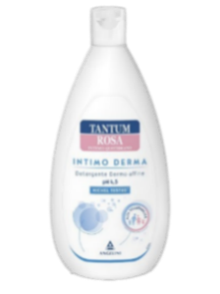
INTEGRATORI
*930605288* | ACUTIL FOSFORO ADVANCE 10FL | 16.73 € | 8.73 € | 47.82%
*973145838* | CALCIOBASE 30STICK 10ML | 14.36 € | 9.45 € | 34.19%
*801458985* | OSCILLOCOCCINUM 200K 30DO GL | 34.64 € | 18.15 € | 47.60%
*904459361* | TRIADE 30CPR | 14.18 € | 8.80 € | 37.94%
INVERNALE
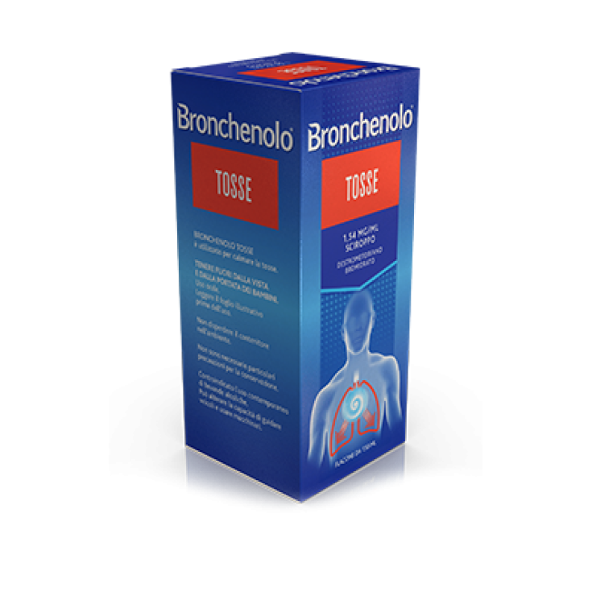
*982005896* | BIORITMON ENERGY DEFEND 14BUST | 11.82 € | 6.10 € | 48.39%
*802519254* | DROSETUX SCIROPPO 150ML | 13.27 € | 6.90 € | 48.00%
*024596037* | FLUIBRON*SCIR 200ML 0,3% | 9.91 € | 4.30 € | 56.61%
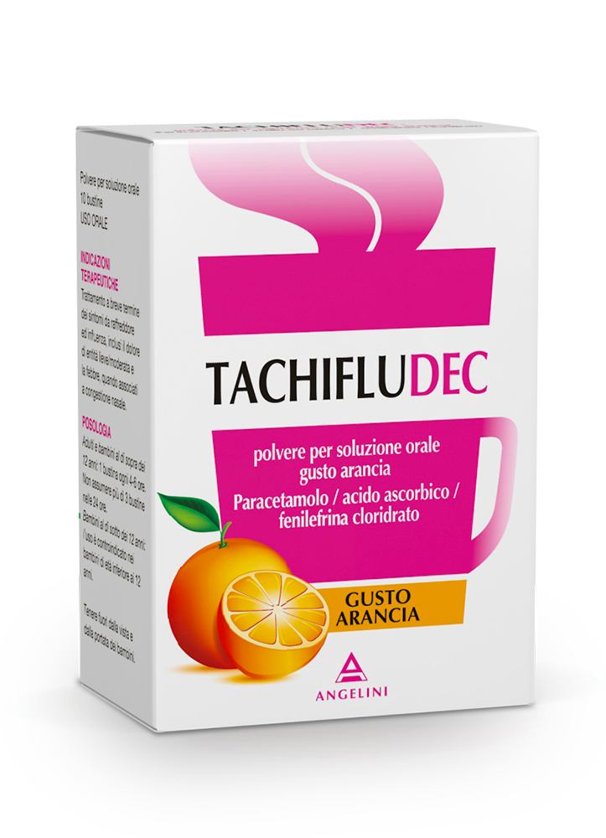
*034936171* | FLUIMUCIL MUCOL*10CPR EFF600MG | 10.91 € | 6.00 € | 45.00%
*927091227* | GRINTUSS AD SCIR POLIR 180G | 13.91 € | 8.60 € | 38.17%
*927091203* | GRINTUSS PEDIATRIC SCIR 180G | 13.91 € | 8.60 € | 38.17%
*023185059* | LISOMUCIL TOSSE MUC*AD SCIR 5% | 10.82 € | 5.30 € | 51.02%
*034246025* | NUROFEN INFLUEN RAFFREDD*24CPR | 16.82 € | 8.30 € | 50.65%
*034358010* | TACHIFLUDEC*10BUST 6G LIM | 8.55 € | 4.79 € | 43.98%
INVERNALE
CODICE | PRODOTTO | PP Deivato | Prezzo Cessione | Sconto | Quantità
*034358022* | TACHIFLUDEC*10BUST 6G LIM/MIEL | 8.55 € | 4.95 € | 42.11%
*034358034* | TACHIFLUDEC*10BUST ARANCIA | 8.55 € | 4.79 € | 43.98%
*043786033* | TANTUM VERDE NASO CHIUSO*15ML | 9.91 € | 4.70 € | 52.57%
LIVIDI E TRAUMI
*045876024* | ARNIGEL*7% GEL TUBO 45G | 9.36 € | 4.89 € | 47.73%
*036193011* | ESSAVEN GEL C.M.*40G 1%+0,8% | 9.99 € | 4.25 € | 57.46%
*036193023* | ESSAVEN*GEL 80G 10MG/G+8MG/G | 15.27 € | 6.64 € | 56.52%
*037375021* | LIOTONTRAUMA*GEL 40G 2%+5% | 11.18 € | 4.60 € | 58.86%
*036397026* | REPARIL GEL C.M.*40G 2%+5% | 9.55 € | 4.29 € | 55.07%
*036397014* | REPARIL GEL CM*40G 1%+5% | 8.73 € | 3.89 € | 55.47%
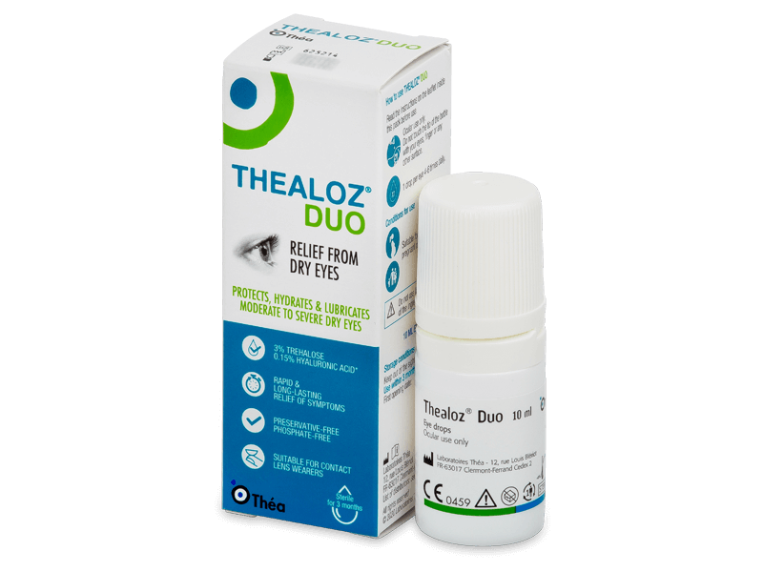
*023539075* | TEGENS*OS GRAT 20BUST 160MG | 14.36 € | 6.80 € | 52.65%
NASO OCCHI ORECCHIE
*909089031* | ACQUA SIRMIONE MIN NAT 15ML 6F | 12.21 € | 6.21 € | 49.16%
*927170492* | CLENNY 25FLAC SOL MON 2ML | 7.25 € | 3.50 € | 51.72%
*927117251* | IPER CLENNY 5ML 20FLAC SOL MON | 9.00 € | 3.10 € | 65.54%
*026630020* | IRIDINA DUE*COLL FL 10ML 0,05% | 8.64 € | 3.17 € | 63.31%
*985988346* | LIBENAR 15FLX5ML SOLUZIONE ISO | 4.02 € | 2.06 € | 48.76%
*903367148* | NARHINEL SOL FISIOL 20F 5ML | 4.88 € | 1.68 € | 65.63%
CODICE | PRODOTTO | PP Deivato | Prezzo Cessione | Sconto | Quantità
NASO
OCCHI
ORECCHIE
*924526888* | PHYSIOMER BABY IPER SPR 115ML | 12.21 € | 6.13 € | 49.82%
*934855560* | STILLADAY FORTE 0,3% 10ML | 10.16 € | 3.23 € | 68.20%
*023198029* | VICKS SINEX ALOE*NEB 15ML0.05% | 11.06 € | 5.50 € | 50.27%
*979070214* | WET GEL 20G | 10.82 € | 4.80 € | 55.64%
SONNO E RELAX
*924451899* | MELATONINA ACT 1MG+3COMP120CPR (SCAD. 9/2025) | 9.00 € | 4.50 € | 50.00%
*921550620* | VALERIANA ACT 60CPR | 9.00 € | 4.60 € | 48.89%
STOMACO E
INTESTINO
*987654237* | BENEFIBRA LIQUIDA 12BUST PRO24 | 10.45 € | 7.60 € | 27.25%
*979332400* | BIOCHETASI ACID./DIG. 20CPR | 12.09 € | 5.86 € | 51.53%
*974034439* | BIOCHETASI POCK DIGESTIV 18CPR | 10.27 € | 5.41 € | 47.32%
*981266428* | BIOCHETASI REFLUSSO 20STICK (SCAD, 09/2025) | 13.91 € | 6.70 € | 51.83%
*939466900* | CITROSODINA MAST 30 CPR | 7.18 € | 4.33 € | 39.69%
*029032087* | CODEX*30CPS 5MLD 250MG | 22.73 € | 12.00 € | 47.21%
*970489593* | COLILEN IBS 96OPR | 34.09 € | 20.58 € | 39.64%
*936018237* | ENTEROGERMINA GONFIORE 20BUST | 23.55 € | 12.43 € | 47.22%
*013046089* | ENTEROGERMINA*OS 20FL 4MLD/5ML | 24.45 € | 14.25 € | 41.73%
CODICE | PRODOTTO | PP Deivato | Prezzo Cessione | Sconto | Quantità
STOMACO E
INTESTINO
*986286906* | ENTEROLACTIS BEVIBILE 12FL | 18.09 € | 6.61 € | 63.47%
*931660981* | ESOXX ONE 20STICK 10ML | 21.73 € | 14.50 € | 33.27%
*041545031* | GAVISCON BRUCIORE E INDIG*24BS | 14.09 € | 7.60 € | 46.06%
*024352142* | GAVISCON*24BUST 500+267MG/10ML | 11.73 € | 6.36 € | 45.78%
*023358068* | GEFFER*OS GRAT EFF 24BUST 5G | 14.18 € | 9.85 € | 30.54%
*902596939* | GRANI LUNGA VITA FIUGGI 35G | 6.36 € | 1.60 € | 74.84%
*931446571* | LACTOFLORENE PLUS BIMBI 12FL | 15.36 € | 5.20 € | 66.18%
*029565013* | LAEVOLAC*SCIR 180ML 66,7% | 9.27 € | 6.15 € | 33.66%
*972195921* | LENODIAR ADULTI 20CPS 500MG | 13.82 € | 8.29 € | 40.01%
STOMACO E
INTESTINO
*041056021* | MAALOX REFLUSSO*14CPR 20MG | 9.00 € | 4.60 € | 48.88%
*932501392* | MELILAX ADULTI 6MICROCLISMI | 10.18 € | 6.40 € | 37.13%
WhatsApp: 344 134 1987
*979232648* | METARECOD 40BUST GRAN | 29.55 € | 17.88 € | 39.49%
*974012674* | NEOBIANACID 14CPR MASTICABILI | 9.00 € | 5.38 € | 40.22%
CODICE | PRODOTTO | PP Deivato | Prezzo Cessione | Sconto | Quantità
www.medifarmitalia.com
*912033661* | RAMNOSELLE 30CPS | 15.91 € | 9.60 € | 39.66%
WhatsApp: 344 134 1987
*982528263* | SOLLIEVO FISIOLAX SCIROPPO | 13.18 € | 7.88 € | 40.21%
*004975013* | SOLUZIONE SCHOUM*FL 550G (SCAD. 09/2025) | 11.27 € | 5.50 € | 51.20%
Tel: 06 90 27 27 90
*026525105* | VEROLAX*BB 18SUPP 1,375G | 4.68 € | 1.45 € | 69.02%
e-mail: com@medifarmitalia.com
*972264408* | YOVIS CAPS 10CPS | 15.73 € | 6.78 € | 56.87%
*976335291* | YOVIS FLACONCINI 10FL OS | 16.27 € | 7.08 € | 56.48%
*972264410* | YOVIS STICK 10BUST | 15.73 € | 6.95 € | 55.82%

